상품제안서
[보틀로만] 시에나 손잡이 텀블러 600ml (한정수량)/트라이탄 빨대 포함 | 상품코드: F27561

 |  |  |  |  |  |  | 02-412-0044 | www.easy1.co.kr
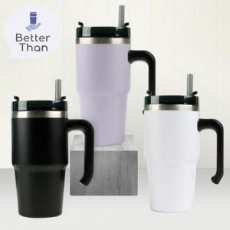

【상세/제작정보】 | *한정수량 제품이므로 재고확인 필수. *본 제품의 경우 뚜껑을 닫았을때 음용구의 위치가 일치하지 않습니다. 기본수량 미만 인쇄시 비용 추가. 전사스티커 제작 가능합니다. (별도문의)

【인쇄/포장옵션】 | 실크 / 포장지포장

【공급단가】 | 수량 | 100~ | 300~ | 500~ | 1,000~ | 3,000~
*VAT별도 | 단가 | 8,400원 | 8,260원 | 8,050원 | 7,910원 | 7,700원

【상품 URL】 | https://easy1.co.kr:443/src/goods_detail.php?gdno=27561

